Лист1
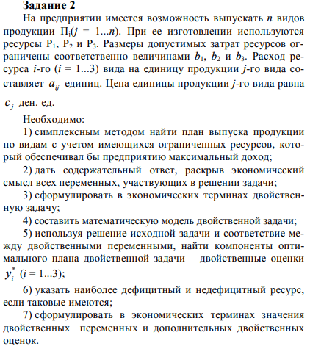

 | A1 | A2 | A3 | C | X =
 | 1 | 2 | 1 | 3 | 3
 | 2 | 1 | 1 | 4 | 5
 | 1 | 1 | 0 | 2 | 5

<= | 18 | 16 | 8
 |  |  |  |  | Целевая
Огранич. | 18 | 16 | 8 |  | 39

